Sheet3
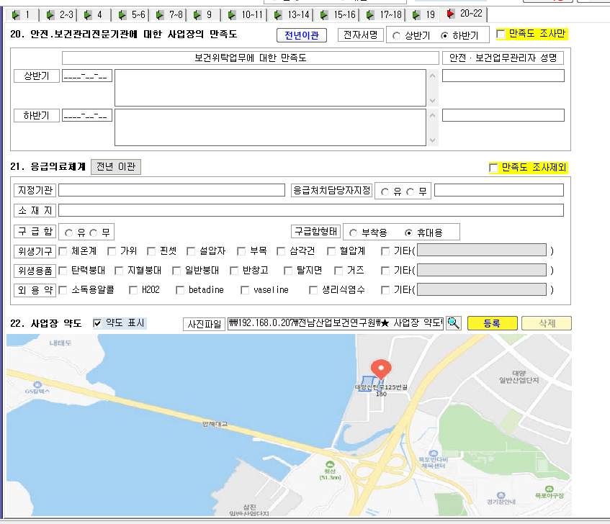
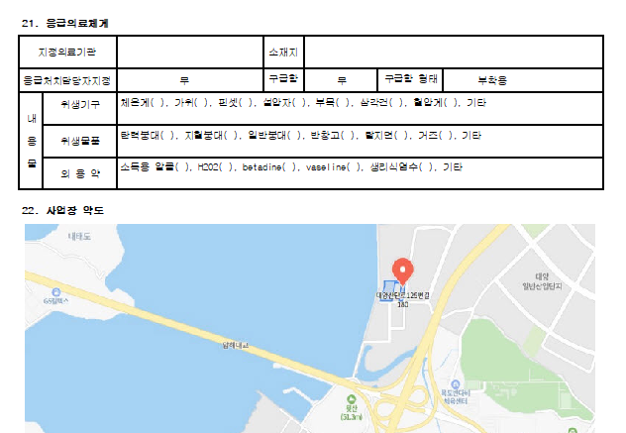

* 응급의료체계 -> 구급함 형태 : 휴대용으로 저장해도 인쇄 화면에서는 부착형으로 작성됩니다.

